Solicitud gráfica
 | Área: | Matemáticas |  |  | Fecha:
 | Grado: | 7 |  |  | 2015-12-22
 | Título del tema: | Las propiedades de la adición y la multiplicación de racionales |  |  | ¿Cuaderno de estudio o recurso? | Recurso
 | Editor: | Alexander Rincón |  |  | Motor del recurso | F13

 | Código guión o recurso: | MA_07_06_REC100 | ← Para determinar este código, visite la hoja de Ayuda
 |  |  |  |  | ESPECIFICACIÓN DE ARCHIVOS A ENTREGAR
Núm. | Archivo Shutterstock o ruta en web | Imagen para: | Tipo | Formato | Nombre imagen SMALL | Tamaño imagen SMALL | Nombre imagen ZOOM | Tamaño imagen ZOOM | Descripción | Observaciones
IMG01 | ver ultima columna | Recurso F13 | Ilustración | Horizontal | #N/A |  | #N/A | #N/A | suma de fracciones homogeneas | 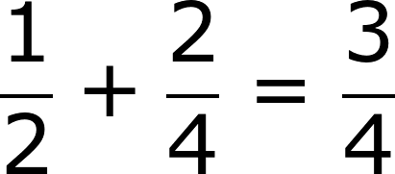
IMG02 | ver ultima columna | Recurso F13 | Ilustración | Horizontal | #N/A |  | #N/A | #N/A | suma de fracciones heterogeneas
IMG03 | ver ultima columna |  |  | Horizontal | #N/A |  | #N/A | #N/A | Generalizaciones de las propiedades de la adicion para los números racionales | 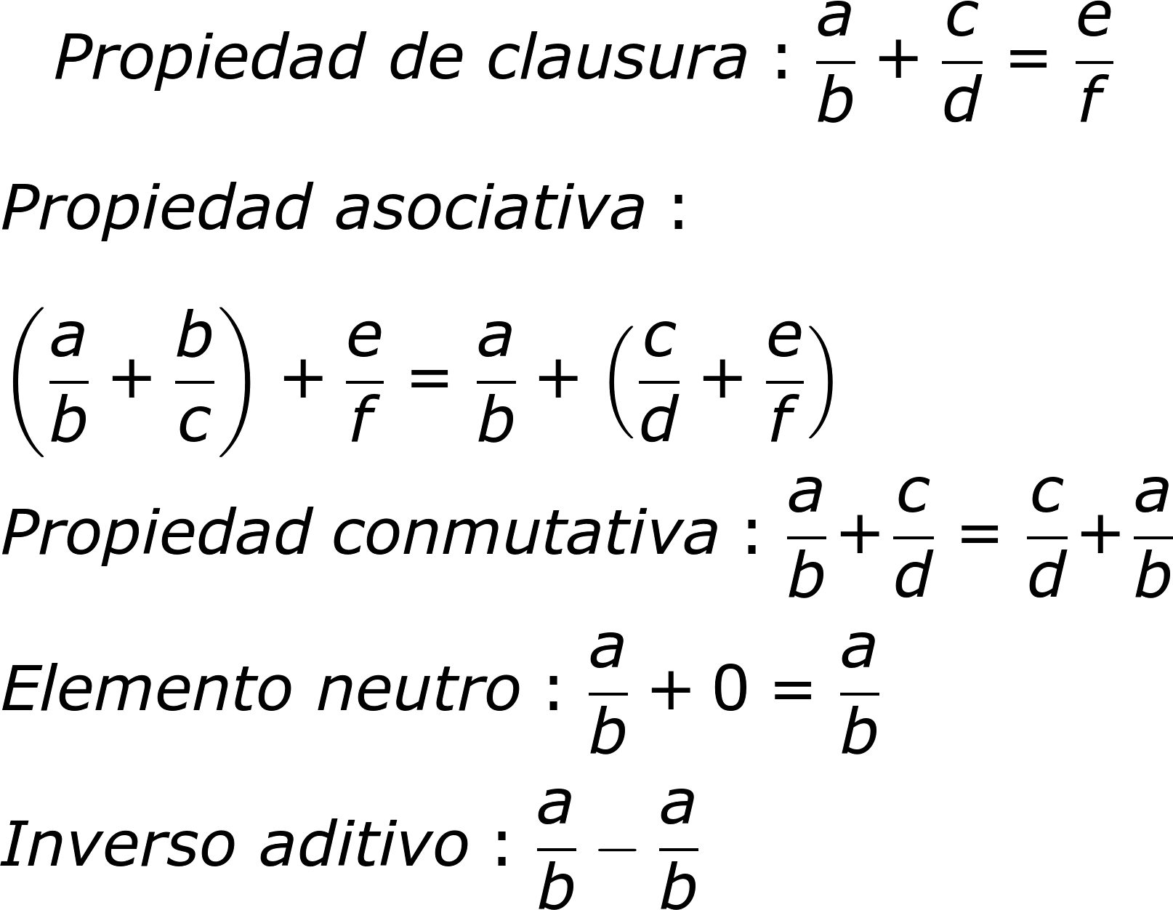
IMG04 | ver ultima columna |  | Ilustración | Horizontal | #N/A |  | #N/A | #N/A | Diferentes ejemplos de mutiplicaciones de números racionales | 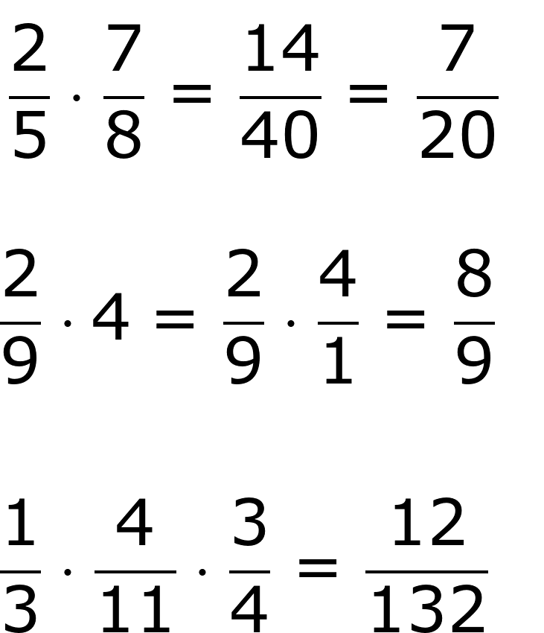
IMG05 | ver ultima columna |  | Ilustración | Horizontal | #N/A |  | #N/A | #N/A | propiedades de la multiplicacion de los numeros racionales | 